一般状況
事 業 概 況

１ 一般状況

（１） 平成29年度末における保険者数・世帯数・被保険者数
ア 保険者は、77市町村及び2国保組合で79保険者である。
イ 世帯数は309,502世帯（市町村291,085・国保組合18,417）で、前年度より8,748世帯
減少し、全世帯に占める割合は35.7％となった。
ウ 被保険者数は512,295人（市町村473,946・国保組合38,349）で、前年度に比べ22,652人
減少した。
県全人口に対する被保険者数の割合は、24.2%で、前年度より1.0ポイント減少した。
エ 一般被保険者（以下「一般」という。）は505,893人で前年度より15,295人減少し、
退職被保険者等（以下「退職」という。）は6,402人で前年度より7,357人減少した。

(年度末現在)
表１ 保険者数・世帯数・被保険者数

年度 |  |  | 25 | 26 | 27 | 28 | 29
保険者数 | 市町村 |  | 77 | 77 | 77 | 77 | 77
 | 組合 |  | 2 | 2 | 2 | 2 | 2
 | 計 |  | 79 | 79 | 79 | 79 | 79
国保 世帯数 | 市町村 |  | 318,368 | 314,292 | 308,592 | 299,722 | 291,085
 | 組合 |  | 19,167 | 18,897 | 18,717 | 18,528 | 18,417
 | 計 |  | 337,535 | 333,189 | 327,309 | 318,250 | 309,502
全世帯に対する割合(%) |  |  | 39.9 | 39.1 | 38.2 | 37.0 | 35.7
（注）25年度以降の全世帯数に対する割合の全世帯数は、1月1日現在のもの
(年度末現在)
 |  |  |  |  |  |  | (単位：人)
年度 |  |  | 25 | 26 | 27 | 28 | 29
被保険者数 | 市町村 |  | 551,996 | 538,154 | 520,175 | 495,966 | 473,946
 | 組合 |  | 41,507 | 40,669 | 39,846 | 38,981 | 38,349
 | 計 |  | 593,503 | 578,823 | 560,021 | 534,947 | 512,295
上記内訳 | 一般 | 被保険者数 | 552,107 | 544,309 | 536,354 | 521,188 | 505,893
 |  | 構成比(%) | 93 | 94.0 | 95.8 | 97.4 | 98.8
 | 退職 | 被保険者数 | 41,396 | 34,514 | 23,667 | 13,759 | 6,402
 |  | 構成比(%) | 7 | 6 | 4.2 | 2.6 | 1.2
（再掲） | 未就学児 |  | 20,652 | 19,245 | 18,157 | 16,946 | 15,787
 | 前期高齢者 |  | 220,796 | 228,028 | 229,973 | 227,910 | 224,342
 | 70歳以上一般 |  | 101,520 | 104,159 | 99,301 | 96,995 | 102,373
 | 70歳以上現役並み所得者 |  | 6,997 | 7,461 | 6,821 | 6,964 | 7,328
県全人口に対する割合(%) |  |  | 27.5 | 26.9 | 26.2 | 25.2 | 24.2
国保一世帯当たり被保険者数 |  |  | 1.76 | 1.74 | 1.71 | 1.68 | 1.66
（注）25年度以降の全人口に対する割合の全人口は、1月1日現在のもの

異動状況
（２）被保険者異動状況
平成29年度において、被保険者の資格を取得した者は86,079人、資格を喪失した者は108,731
人で被保険者数は22,652人の減少となった。

表２ 被保険者数の増減内訳
 |  |  |  |  |  |  |  |  |  |  |  |  |  | （単位：人）

 | 被 保 険 者 増 内 訳 |  |  |  |  |  |  | 被 保 険 者 減 内 訳

年度
 | 社保等 | 転 入 | 生 保 | 出 生 | 後期 | その他 | 計 | 社保等 | 転 出 | 生 保 | 死 亡 | 後 期 | その他 | 計
 | 離 脱 |  | 廃 止 |  | 離脱 |  |  | 加 入 |  | 開 始 |  | 加 入

25 | 68,488 | 19,180 | 1,096 | 2,690 | 13 | 9,191 | 100,658 | 59,255 | 16,860 | 1,509 | 3,305 | 18,670 | 10,677 | 110,276
26 | 65,541 | 18,700 | 894 | 2,476 | 13 | 9,195 | 96,819 | 59,813 | 16,647 | 1,343 | 3,261 | 19,787 | 10,648 | 111,499
27 | 62,153 | 19,677 | 886 | 2,371 | 11 | 7,349 | 92,447 | 59,206 | 16,588 | 1,289 | 3,267 | 22,554 | 8,345 | 111,249
28 | 58,427 | 19,340 | 758 | 2,099 | 8 | 7,290 | 87,922 | 60,376 | 17,014 | 1,084 | 3,257 | 23,103 | 8,162 | 112,996
29 | 57,012 | 19,182 | 787 | 2,054 | 21 | 7,023 | 86,079 | 57,155 | 16,369 | 1,010 | 3,081 | 22,670 | 8,446 | 108,731
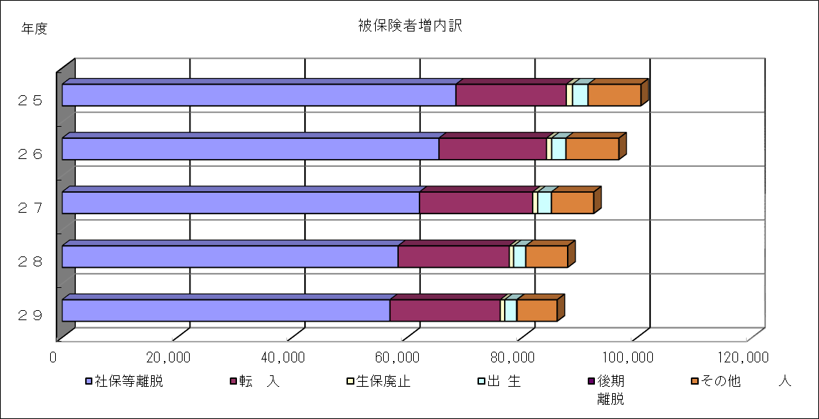

 |  |  |  |  |  |  |  |  |  |  |  |  |  |  | 年度 | 社保等離脱 | 転 入 | 生保廃止 | 出 生 | 後期 離脱 | その他
 |  |  |  |  |  |  |  |  |  |  |  |  |  |  | ２９ | 57012 | 19182 | 787 | 2054 | 91 | 6953
 |  |  |  |  |  |  |  |  |  |  |  |  |  |  | ２８ | 58427 | 19340 | 758 | 2099 | 8 | 7290
 |  |  |  |  |  |  |  |  |  |  |  |  |  |  | ２７ | 62153 | 19677 | 886 | 2371 | 11 | 7349
 |  |  |  |  |  |  |  |  |  |  |  |  |  |  | ２６ | 65541 | 18700 | 894 | 2476 | 13 | 9195
 |  |  |  |  |  |  |  |  |  |  |  |  |  |  | ２５ | 68488 | 19180 | 1096 | 2690 | 13 | 9191

 |  |  | 93.0
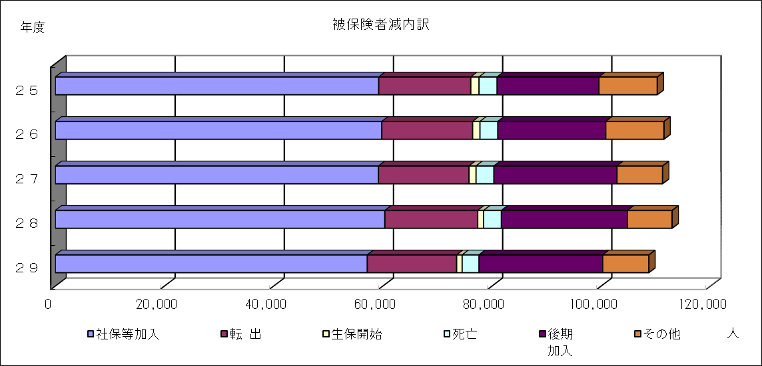
 |  |  |  |  |  |  |  |  |  |  |  |  |  |  | 年度 | 社保等加入 | 転 出 | 生保開始 | 死亡 | 後期 加入 | その他
 |  |  |  |  |  |  |  |  |  |  |  |  |  |  | ２９ | 57155 | 16369 | 1010 | 3081 | 22670 | 8446
 |  |  |  |  |  |  |  |  |  |  |  |  |  |  | ２８ | 60376 | 17014 | 1084 | 3257 | 23103 | 8162
 |  |  |  |  |  |  |  |  |  |  |  |  |  |  | ２７ | 59206 | 16588 | 1289 | 3267 | 22554 | 8345
 |  |  |  |  |  |  |  |  |  |  |  |  |  |  | ２６ | 59813 | 16647 | 1343 | 3261 | 19787 | 10648
 |  |  |  |  |  |  |  |  |  |  |  |  |  |  | ２５ | 59255 | 16860 | 1509 | 3305 | 18670 | 10677

表03 医療費の推移
表３ 医療費の推移

年度
 | 医 療 費 総 額 |  |  | 一 般 |  | 退 職
 |  |  | 前年度比 |  | 前年度比 |  | 前年度比
 |  | 千円 | ％ | 千円 | ％ | 千円 | ％
25 |  | 183,813,736 | 102.2 | 167,654,426 | 103.0 | 16,159,310 | 94.2
26 |  | 186,959,369 | 101.7 | 173,279,443 | 103.4 | 13,679,926 | 84.7 |  | 一 般 | 退 職
27 |  | 190,885,444 | 102.1 | 179,974,192 | 103.9 | 10,911,252 | 79.8 | 25 | 1,677 | 162
 | 市町村 | 176,570,683 |  | 169,407,046 |  | 7,163,637 |  | 26 | 1,733 | 137
28 | 組 合 | 7,849,616 |  | 7,849,616 |  | - |  | 27 | 1,800 | 109
 | 計 | 184,420,299 | 96.6 | 177,256,662 | 98.5 | 7,163,637 | 65.7 | 28 | 1,773 | 72
 | 市町村 | 171,833,238 |  | 167,826,992 |  | 4,006,246 |  | 29 | 1,755 | 40
29 | 組 合 | 7,699,385 |  | 7,699,385 |  | -
 | 計 | 179,532,623 | 97.3 | 175,526,377 | 99.0 | 4,006,246 | 55.9 |  | 構成比 | 0.97768513637 | 0.022314863633
医 療 費 の 推 移
 | 一 般 | 退 職
25 | 1,677 | 162
26 | 1,733 | 137
27 | 1,800 | 109
28 | 1,773 | 72
29 | 1,755 | 40
 |  |  |  |  |  |  |  |  |  | 前ページ（３）保険給付費 「ア 医療費総額のうち、保険者負担は高額療養費を含めて○％を占めた。」
 |  |  |  |  |  |  |  |  |  | 83 | %は、６ページの表５より 73.1+9.8
1,782
1,838
1,870
1,795
 |  |  |  |  |  |  |  |  |  | 療給保険者負担（一般） | 128,120,680,576 | 円
 |  |  |  |  |  |  |  |  |  | 高額保険者負担（一般） | 17,756,265,129 | 円
 |  |  |  |  |  |  |  |  |  | 療給保険者負担（退職） | 2,798,046,655 | 円
 |  |  |  |  |  |  |  |  |  | 高額保険者負担（退職） | 501,776,381 | 円
 |  |  |  |  |  |  |  |  |  | 保険者負担合計 | 149,176,768,741 | 円 ここから上記割合を導く
 |  |  |  |  |  |  |  |  |  |  | 0.83091733551

表04 1人当たり医療費の推移
表４ 1人当たり医療費の推移

年度
 |  | 全 体 |  | 一 般 |  | 退 職
 |  |  | 前年度比 |  | 前年度比 |  | 前年度比 |  |  | 県計
 |  | 円 | ％ | 円 | ％ | 円 | ％
25 |  | 305,651 | 103.5 | 301,985 | 103.7 | 349,685 | 102.2 |  |  | 全 体 | 一 般 | 退 職
 |  | (313,483) | (102.7) | (309,427) | (102.7) | (390,140) | (100.6) |  | 25 | 305,651 | 301,985 | 349,685
26 |  | 317,066 | 103.7 | 314,610 | 104.2 | 351,859 | 100.6 |  | 26 | 317,066 | 314,610 | 351,859
 |  | (321,885) | (102.7) | (318,750) | (103.0) | (391,634) | (100.4) |  | 27 | 333,124 | 331,279 | 366,826
27 |  | 333,124 | 105.1 | 331,279 | 105.3 | 366,826 | 104.3 |  | 28 | 334,273 | 332,748 | 377,034
 |  | (337,296) | (104.8) | (334,715) | (105.0) | (411,224) | (105.0) |  | 29 | 340,965 | 340,001 | 389,372
 | 市町村 | 344,636 |  | 343,389 |  | 377,034
28 | 組 合 | 199,396 |  | 199,396 |  | -
 | 計 | 334,273 | 100.3 | 332,748 | 100.4 | 377,034 | 102.8
 |  | (339,651) | (100.7) | (338,024) | (101.0) | (410,263) | (99.8) |  |  | H27平均一般 | H27平均退職
 | 市町村 | 352,114 |  | 351,311 |  | 389,372 |  | 年報163p |  | 11,498,744,421 | 493,307,362 | 11,992,051,783
29 | 組 合 | 199,792 |  | 199,792 |  | - |  | 58p |  | 34,353,847 | 1,199,608 | 35,553,455
 | 計 | 340,965 | 102.0 | 340,001 | 102.2 | 389,372 | 103.3 |  |  | 334.715 | 411.224 | 337.296

（注） （ ）書きは全国平均である。 |  |  |  |  |  |  |  |  |  | H28平均一般 | H28平均退職 | 全体
 |  |  |  |  |  |  |  | 第10表 |  | 11,263,636,822 | 315,039,905 | 11,578,676,726
 |  |  |  |  |  |  |  | 第7表 |  | 33,322,039 | 767,898 | 34,089,937
 |  |  |  |  |  |  |  |  |  | 338.024 | 410.263 | 339.651
1人当たり医療費の推移
 | 全 体 | 一 般 | 退 職
25 | 305,651 | 301,985 | 349,685
26 | 317,066 | 314,610 | 351,859
27 | 333,124 | 331,279 | 366,826
28 | 334,273 | 332,748 | 377,034
29 | 340,965 | 340,001 | 389,372

表07 決算状況
表７ 平成29年度国保特別会計事業勘定決算状況（市町村）

収 入 |  |  |  |  | 支 出
科 目 |  |  | 決 算 額 | 前年比 | 科 目 |  |  | 決 算 額 | 前年比
 |  |  | 千円 | ％ |  |  |  | 千円 | ％
 | 一般被保険者 | 医療給付費分 | 29,962,517 | 101.0 | 総 務 費 |  |  | 2,522,494 | 116.5
保 |  | 後期高齢者支援金分 | 10,520,945 | 101.3 |  |  | 療養給付費 | 121,457,347 | 99.2
険 |  | 介護納付金分 | 3,793,235 | 102.1 |  | 一 般 被 保 険 者 | 療 養 費 | 1,388,672 | 96.4
料 |  | 計 | 44,276,696 | 101.2 | 保 |  | 高額療養費 | 17,130,156 | 99.1
 | 退職被保険者等 | 医療給付費分 | 620,274 | 54.5 |  |  | 高額介護合算療養費 | 10,504 | 106.7
／ |  | 後期高齢者支援金分 | 216,864 | 54.4 |  |  | 移 送 費 | 180 | 27.0
税 |  | 介護納付金分 | 206,748 | 54.1 | 険 |  | 出産育児諸費 | 658,797 | 91.4
 |  | 計 | 1,043,886 | 54.4 |  |  | 葬 祭 諸 費 | 132,177 | 95.9
 | 計 |  | 45,320,582 | 99.2 |  |  | 育 児 諸 費 | 0 | -
国庫支出金 | 事務費負担金 |  | 0 | - | 給 |  | そ の 他 | 286,654 | 101.1
 | 療養給付費等負担金 |  | 35,763,501 | 98.3 |  |  | 計 | 141,064,488 | 99.1
 | 高額医療費共同事業負担金 |  | 1,319,779 | 91.8 |  | 退職被保険者等 | 療養給付費・療養費 | 2,803,934 | 56.0
 | 特定健康診査等負担金 |  | 308,003 | 94.5 | 付 |  | 高額療養費 | 503,505 | 57.7
 | 普通調整交付金 |  | 10,194,875 | 92.6 |  |  | 高額介護合算療養費 | 341 | 42.9
 | 特別調整交付金 |  | 2,489,359 | 109.4 |  |  | 移 送 費 | 0 | -
 | 出産育児一時金補助金 |  | 317,625 | 356.8 | 費 |  | 計 | 3,307,779 | 56.3
 | 計 |  | 50,393,142 | 97.8 |  | 審査支払手数料 |  | 403,434 | 96.5
療養給付費等交付金 |  |  | 4,089,484 | 58.7 |  | 計 |  | 144,775,702 | 97.4
前期高齢者交付金 |  |  | 67,459,963 | 107.7 | 後期高齢者支援金等 |  | 後期高齢者支援金 | 27,289,138 | 97.4
県支出金 | 高額医療費共同事業負担金 |  | 1,319,779 | 91.8 |  |  | 事務費拠出金 | 1,944 | 99.5
 | 特定健康診査等負担金 |  | 290,104 | 97.3 |  |  | 計 | 27,291,082 | 97.4
 | 第一号都道府県調整交付金 |  | 6,038,690 | 89.8 | 前期高齢者納付金等 |  | 前期高齢者納付金 | 97,727 | 527.6
 | 第二号都道府県調整交付金 |  | 3,019,403 | 89.8 |  |  | 事務費拠出金 | 1,876 | 97.0
 | その他 |  | 0 | 0.0 |  |  | 計 | 99,603 | 486.9
連合会支出金 |  |  | 0 | - | 老人保健 拠出金 |  | 医療費拠出金 | 0 | -
共同事業交付金 | 高額医療費共同事業交付金 |  | 5,279,115 | 91.8 |  |  | 事務費拠出金 | 577 | 63.5
 | 保険財政共同安定化事業交付金 |  | 45,591,859 | 97.2 |  |  | 計 | 577 | 63.5
 |  | 保険基盤安定（保険税軽減分） | 6,345,914 | 102.5 | 介護納付金 |  |  | 10,208,994 | 97.2
繰 入 金 | 一 | 保険基盤安定（保険者支援分） | 3,886,613 | 102.0 | 共同事業拠出金 | 高額医療費共同事業拠出金 |  | 5,279,115 | 91.8
 | 般 | 職員給与費等 | 2,081,480 | 106.6 |  | 保険財政共同安定化事業拠出金 |  | 45,591,859 | 97.2
 | 会 | 出産育児一時金 | 445,329 | 91.4 |  | その他 |  | 0 | -
 | 計 | 財政安定化支援事業 | 1,020,076 | 82.4 | 保健事業費 | 特定健康診査等事業費 |  | 1,790,832 | 100.3
 |  | そ の 他 | 2,890,539 | 83.6 |  | 保健事業費 |  | 690,777 | 102.4
 |  | 計 | 16,669,950 | 97.3 |  | 健康管理センター事業費 |  | 55,497 | 105.6
 | 直診勘定繰入金 |  | 195 | 26.0 | 直診勘定繰出金 |  |  | 259,210 | 116.5
その他の収入 |  |  | 760,074 | 97.9 | その他の支出 |  |  | 1,852,242 | 143.5
小計（単年度収入） |  |  | 246,232,341 | 98.8 | 小計（単年度支出） |  |  | 240,417,984 | 97.7
 |  |  |  |  | 単年度収支差引額 |  |  | 5,814,356 | 186.8

基金等繰入金 |  |  | 182,777 | 17.3 | 基金等積立金 |  |  | 4,001,006 | 278.5
繰越金 |  |  | 6,856,286 | 149.4 | 前年度繰上充用金 |  |  | 0 | 0.0
 |  |  |  |  | 公債費 |  |  | 377 | 38.0
収 入 合 計 |  |  | 253,271,403 | 99.4 | 支 出 合 計 |  |  | 244,419,368 | 98.7

 | 年度末基金保有額 |  | 13,170,524 | 146.9 |  |  | 収 支 差 引 額 | 8,852,035 | 123.1
※端数処理の関係で、決算額の計は必ずしも一致しない。

収支構成比
 |  | （千円）
平成29年度市町村収支構成比 |  |  |  |  |  |  |  |  | 一般会計繰入金(基盤・直診を除く)
 | 単位：百万円 | 歳入合計 | 国保料（税） | 国庫支出金 | 前期高齢者交付金 | 共同事業交付金 | 療養給付費交付金 | 県支出金 |  | 基盤分 | その他
 |  | 253,271,403 | 45,320,582 | 50,393,142 | 67,459,963 | 50,870,974 | 4,089,484 | 10,667,976 | 6,437,423 | 10,232,527 | 7,799,332 | 253,271,403
 |  |  | 17.9 | 19.9 | 26.6 | 20.1 | 1.6 | 4.2 | 2.5 | 4 | 3.2 | 100.0
 |  |  | 17.9 | 19.9 | 26.6 | 20.1 | 1.6 | 4.2 | 2.5 | 4.0 | 3.2 | 100.0
 |  |  | 45,321 | 50,393 | 67,460 | 50,871 | 4,089 | 10,668 | 6,437 | 10,233 | 7,799 | 253,271

 |  | 歳出合計 | 保険給付費 | 後期高齢者支援金等 | 共同事業拠出金 | 介護納付金 | 総務費 | そ の 他
 |  | 244,419,368 | 144,775,702 | 27,291,082 | 50,870,974 | 10,208,994 | 2,522,494 | 8,750,122 | 244,419,368
 |  |  | 59.2 | 11.2 | 20.8 | 4.2 | 1.0 | 3.6 | 100.0
 |  |  | 144,776 | 27,291 | 50,871 | 10,209 | 2,522 | 8,750 | 244,419

歳 入
253,271
百万円

科目別構成比
科目別構成比の推移

〔歳 入〕
（単位：％）
年度
 |  | 国保料（税） | 国庫支出金 | 療給交付金 | 共同事業交付金 | 繰入金 | 繰越金 | 前期高齢者交付金 | その他 | 合計
 | 29 | 45,320,582 | 50,393,142 | 4,089,484 | 50,870,974 | 16,669,950 | 6,856,286 | 67,459,963 | 11,611,022 | 253,271,403
 | 28 | 45,676,175 | 51,516,514 | 6,962,358 | 52,641,696 | 17,131,270 | 4,588,634 | 62,636,372 | 13,652,193 | 254,805,212
 | 27 | 45,659,818 | 52,129,921 | 10,045,379 | 51,833,246 | 17,143,926 | 5,688,103 | 60,877,329 | 15,820,689 | 259,198,411
 | 26 | 46,337,649 | 50,488,307 | 13,760,851 | 22,493,446 | 13,574,010 | 6,744,065 | 59,047,016 | 14,633,994 | 227,079,338
 | 25 | 47,151,718 | 47,995,888 | 16,379,093 | 21,474,067 | 12,194,156 | 6,541,422 | 58,887,347 | 13,169,380 | 223,793,071

 | 年度 | 国保料（税） | 国庫支出金 | 療給交付金 | 共同事業交付金 | 繰入金 | 繰越金 | 前期高齢者交付金 | その他 | 合計
 | 29 | 17.9 | 19.9 | 1.6 | 20.1 | 6.6 | 2.7 | 26.6 | 4.6 | 100
 | 28 | 17.9 | 20.2 | 2.7 | 20.7 | 6.7 | 1.8 | 24.6 | 5.4 | 100
 | 27 | 17.6 | 20.1 | 3.9 | 20.0 | 6.6 | 2.2 | 23.5 | 6.1 | 100
 | 26 | 20.4 | 22.2 | 6.1 | 9.9 | 6.0 | 3.0 | 26.0 | 6.4 | 100
 | 25 | 21.1 | 21.4 | 7.3 | 9.6 | 5.4 | 2.9 | 26.3 | 5.9 | 100

 |  | 総務費 | 保険給付費 | 介護納付金 | 共同事業拠出金 | 保健事業費 | 後期高齢者支援金等 | その他 | 合計
 | 29 | 2,522,494 | 144,775,702 | 10,208,994 | 50,870,974 | 2,537,106 | 27,291,082 | 6,213,016 | 244,419,368
 | 28 | 2,165,018 | 148,675,554 | 10,498,341 | 52,641,696 | 2,512,445 | 28,023,445 | 3,096,697 | 247,613,196
 | 27 | 2,132,347 | 153,512,938 | 11,281,565 | 51,833,246 | 2,500,469 | 29,187,905 | 4,081,001 | 254,529,471
 | 26 | 2,175,729 | 149,314,256 | 12,343,020 | 22,493,087 | 2,448,876 | 29,152,384 | 3,411,323 | 221,338,675
 | 25 | 2,145,996 | 146,186,518 | 12,233,942 | 21,474,067 | 2,313,581 | 28,953,484 | 3,543,348 | 216,850,936

 | 年度 | 総務費 | 保険給付費 | 介護納付金 | 共同事業拠出金 | 保健事業費 | 後期高齢者支援金等 | その他 | 合計
 | 29 | 1.0 | 59.2 | 4.2 | 20.8 | 1.0 | 11.2 | 2.5 | 100.0
 | 28 | 0.9 | 60.0 | 4.2 | 21.3 | 1.0 | 11.3 | 1.3 | 100.0
 | 27 | 0.8 | 60.3 | 4.4 | 20.4 | 1.0 | 11.5 | 1.6 | 100.0
〔歳 出〕
 | 26 | 1.0 | 67.5 | 5.6 | 10.2 | 1.1 | 13.2 | 1.5 | 100.0
年度
（単位：％）
 | 25 | 1.0 | 67.4 | 5.6 | 9.9 | 1.1 | 13.4 | 1.6 | 100.0

表10 賦課・収納率等の状況
４ 保険料（税）の状況

ア | 平成29年度の現年分の調定額は505億9,573万3千円で、前年度と比べ額にして4億8,380万7千円減少し、一世帯当たり調定額は前年度を2.0%上回る160,130円、一人当たり調定額は前年度を3.8%上回る96,091円となった。

イ | 現年度分の収納率は95.31%で、市町村計では94.80%となり前年度と比べ0.26 ポイント上回った。100%完全収納市町村は、4保険者であった。一方、保険料（税）の未収入額は平成29年度末の累計が79億7,360万3千円となっており、前年度より7億2,092万円減少したが、国民健康保険の財政健全化のため引き続き累積滞納の解消に努める必要がある。

表10 賦課・収納率等の状況

 |  | 調 定 額 |  | 一世帯当たり調定額 |  | 一人当たり調定額 |  | 収 納 率 |  | 国保料(税)
 |  | （現 年 度 分） |  | （現 年 度 分） |  | （現 年 度 分）
年度 | 区 分 |  |  |  |  |  |  |  |  | 未 収 額

 |  |  | 前年比 |  | 前年比 |  | 前年比 | 現年度分 | 滞 納 分 | （年度末）

 |  | 千円 | % | 円 | % | 円 | % | % | % | 千円
 | 市 町 村 | 47,743,619 | 100.4 | 148,729 | 100.6 | 85,388 | 101.6 | 93.69 | 20.72 | 11,000,232
25 | 組 合 | 5,394,737 | 108.5 | 276,596 | 110.8 | 127,686 | 111.3 | 100.00 | - | 0
 | 計 | 53,138,356 | 101.2 | 156,053 | 101.5 | 88,360 | 102.4 | 94.33 | 20.72 | 11,000,232
 | 市 町 村 | 46,892,038 | 98.2 | 147,271 | 99.0 | 85,475 | 100.1 | 93.98 | 20.91 | 10,173,412
26 | 組 合 | 5,147,044 | 95.4 | 269,493 | 97.4 | 125,382 | 98.2 | 100.00 | - | 0
 | 計 | 52,039,082 | 97.9 | 154,188 | 98.8 | 88,253 | 99.9 | 94.57 | 20.91 | 10,173,412
 | 市 町 村 | 46,098,350 | 98.3 | 146,933 | 99.8 | 86,522 | 101.2 | 94.31 | 21.42 | 9,534,786
27 | 組 合 | 5,049,323 | 98.1 | 267,047 | 99.1 | 125,527 | 100.1 | 100.00 | - | 0
 | 計 | 51,147,673 | 98.3 | 153,760 | 99.7 | 89,260 | 101.1 | 94.87 | 21.42 | 9,534,786
 | 市 町 村 | 46,079,936 | 99.9 | 150,236 | 102.2 | 89,940 | 104.0 | 94.54 | 22.37 | 8,694,523
28 | 組 合 | 4,999,604 | 99.0 | 267,545 | 100.2 | 127,000 | 101.2 | 100.00 | - | 0
 | 計 | 51,079,540 | 99.9 | 156,972 | 102.1 | 92,585 | 103.7 | 95.08 | 22.37 | 8,694,523
 | 市 町 村 | 45,675,884 | 99.1 | 153,561 | 102.2 | 93,597 | 104.1 | 94.80 | 23.41 | 7,973,603
29 | 組 合 | 4,919,849 | 98.4 | 265,608 | 99.3 | 127,666 | 100.5 | 100.00 | - | 0
 | 計 | 50,595,733 | 99.1 | 160,130 | 102.0 | 96,091 | 103.8 | 95.31 | 23.41 | 7,973,603

国民健康保険料（税）の状況（市町村分） 調定額・収納率の状況（現年分）
 | 県一世帯当たり調定額 | 県一人当たり調定額 | 全国一人当たり調定額 | 県収納率 | 全国収納率
25 | 148,729 | 85,388 | 93,175 | 93.69 | 90.42
26 | 147,271 | 85,475 | 93,203 | 93.98 | 90.95
27 | 146,933 | 86,522 | 92,124 | 94.31 | 91.45
28 | 150,236 | 89,940 | 94,140 | 94.54 | 91.92
29 | 153,561 | 93,597 |  | 94.80
 |  |  |  |  |  |  |  |  |  |  |  | 市町村保険者のみ
 |  |  |  |  |  |  |  |  |  |  |  | 県一世帯当たり調定額 | 県一人当たり調定額 | 全国一人当たり調定額 | 県収納率 | 全国収納率

 |  |  |  |  |  |  |  |  |  |  | 25 | 148,729 | 85,388 | 93,175 | 93.69 | 90.42
 |  |  |  |  |  |  |  |  |  |  | 26 | 147,271 | 85,475 | 93,203 | 93.98 | 90.95
 |  |  |  |  |  |  |  |  |  |  | 27 | 146,933 | 86,522 | 92,124 | 94.31 | 91.45
 |  |  |  |  |  |  |  |  |  |  | 28 | 150,236 | 89,940 | 94,140 | 94.54 | 91.92
 |  |  |  |  |  |  |  |  |  |  | 29 | 153,561 | 93,597 |  | 94.80

 |  |  |  |  |  | 県収納率

